Toelichting (Explanation)
In deze GTS-index zijn alle van kracht zijnde specificaties van de Gasunie Technische Standaard (GTS) vermeld. Zie hiervoor het tabblad Index 21-08-2026. | This GTS Index gives all specifications of the Gasunie Technical Standard (GTS) currently in force. See the tab Index 21-08-2026.

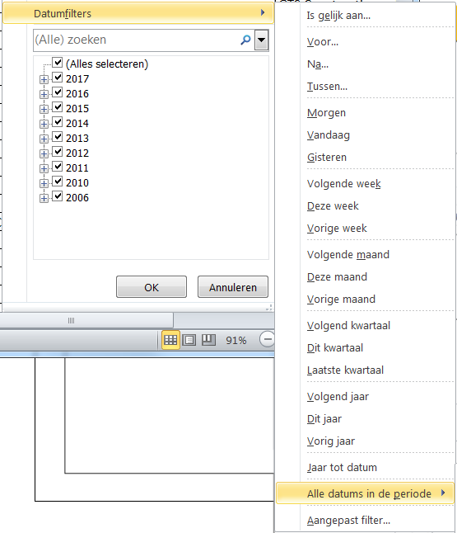
De nieuwste publicaties zijn via een filter op de kolom Documentdatum te vinden. | The latetst publications can be found via a filter in the column ‘document date’.
Klik op het pijltje achter Documentdatum, selecteer Datumfilters en kies het gewenste filter, bijvoorbeeld 'Alle datums in de periode'. | Click on the arrow next to document date, select ‘date filters’ and choose the desired filter, for example ‘all dates in the period’.

De specificaties worden niet automatisch aan aannemers, ingenieursbureaus en leveranciers verstrekt. Leveranciers ontvangen de betreffende specificatie(s) bij de offerteaanvraag en/of bestelbrief. Bij projecten bepaalt Gasunie welke documenten worden gehanteerd, en zij maakt dit kenbaar aan de aannemers en ingenieursbureaus in de aanvraagdocumenten. | The specifications are not automatically supplied to contractors, engineering consultants or suppliers. Suppliers receive the relevant specification(s) at the time of the request for a quotation and/or order letter. For ongoing projects, Gasunie determines which documents are used and makes this known to the contractors and engineering consultants in the application documents.

De aannemers en ingenieursbureaus moeten de documenten per e-mail aanvragen bij documentsupport@gasunie.nl, onder vermelding van het project en met overlegging van een kopie van de bladzijde uit de werkomschrijving waarop de specificaties staan vermeld. Als er een Lijst van Documenten (LD) is verstrekt, moet deze worden meegestuurd. | Contractors and engineering consultants should send an email for the documents to documentsupport@gasunie.nl, stating the project in question and submitting a copy of the page from the job description where reference is made to the specifications. If a List of Documents (LD) is provided, it should be sent.

Indien gebruik wordt gemaakt van onderaannemers moet de aannemer de benodigde documenten aanvragen. | Where subcontractors are being used, the contractor should request the necessary documents.

Alléén de van toepassing zijnde GTS'en worden verstrekt. | Only GTSs that are currently applicable shall be supplied.

GTS'en met een "N" in de documentcode zijn Nederlandstalig (bijvoorbeeld: CSA-38-N). Als de laatste letter van de documentcode een "E" is, is het document in het Engels gepubliceerd. | GTS documents with a "N" in the document code are published in Dutch (for example: CSA-38-N). If the last character of the document code is an "E", the document is published in English.

Voor vragen kunt u zich wenden tot Document Support (documentsupport@gasunie.nl). | If you have any questions, please contact Document Support (documentsupport@gasunie.nl).

Aan de informatie in deze index kunnen verder geen rechten worden ontleend. | No further rights may be derived from the information in this index.

